02_Label_Contrast
BƯỚC 2 - LABEL (WAVE HỖ TRỢ)

ID | Trang | Element/Vị trí | Check | Cách làm | Tool | Kết quả tool | Bạn xác minh gì | Ratio/Chi tiết | Status | Evidence ID | Issue ID
LAB-01 | Login | Email / Password | Label | Chạy WAVE + axe. Kiểm input có label/accessible name rõ ràng. | WAVE |  | Label đúng với mục đích field; không chỉ placeholder. |  | FAIL | EVD-A11Y-01 | A11Y-BUG-003
LAB-02 | Register | Họ tên / Email / Password / Role | Label | Chạy WAVE + axe; kiểm label của input và nhóm chọn role. | WAVE |  | Tên control rõ và association đúng. |  | FAIL | EVD-A11Y-02 | A11Y-BUG-004
LAB-03 | Code Playground | Select bài / STDIN / editor | Label | Chạy WAVE + axe; review Missing form label / Select missing label / orphan label. | WAVE |  | Finding có đúng element thật không? Control có accessible name không? |  | FAIL | EVD-A11Y-03
LAB-04 | Quiz | Options / Start / Submit | Label/Name | Chạy WAVE + axe; kiểm button và option có accessible name. | WAVE | WAVE trên màn hình chọn bài thi ghi nhận: - 0 Errors - 0 Contrast Errors - 6 Alerts: + 1 Skipped heading level + 5 Very small text Không phát hiện Missing form label, Select missing label hoặc lỗi form label tương tự trên màn hình chọn bộ đề. | Không ghi nhận lỗi Label/Accessible Name tự động trên màn hình chọn bộ đề từ WAVE. Các tên bộ đề và nội dung card được hiển thị rõ trên UI. Tuy nhiên cần chạy WAVE tiếp trên màn hình làm bài để kiểm tra các answer options và nút Submit trước khi kết luận toàn bộ LAB-04. | N/A - LAB-04 kiểm Label / Accessible Name. WAVE hiện báo 0 Contrast Errors. | BLOCKED

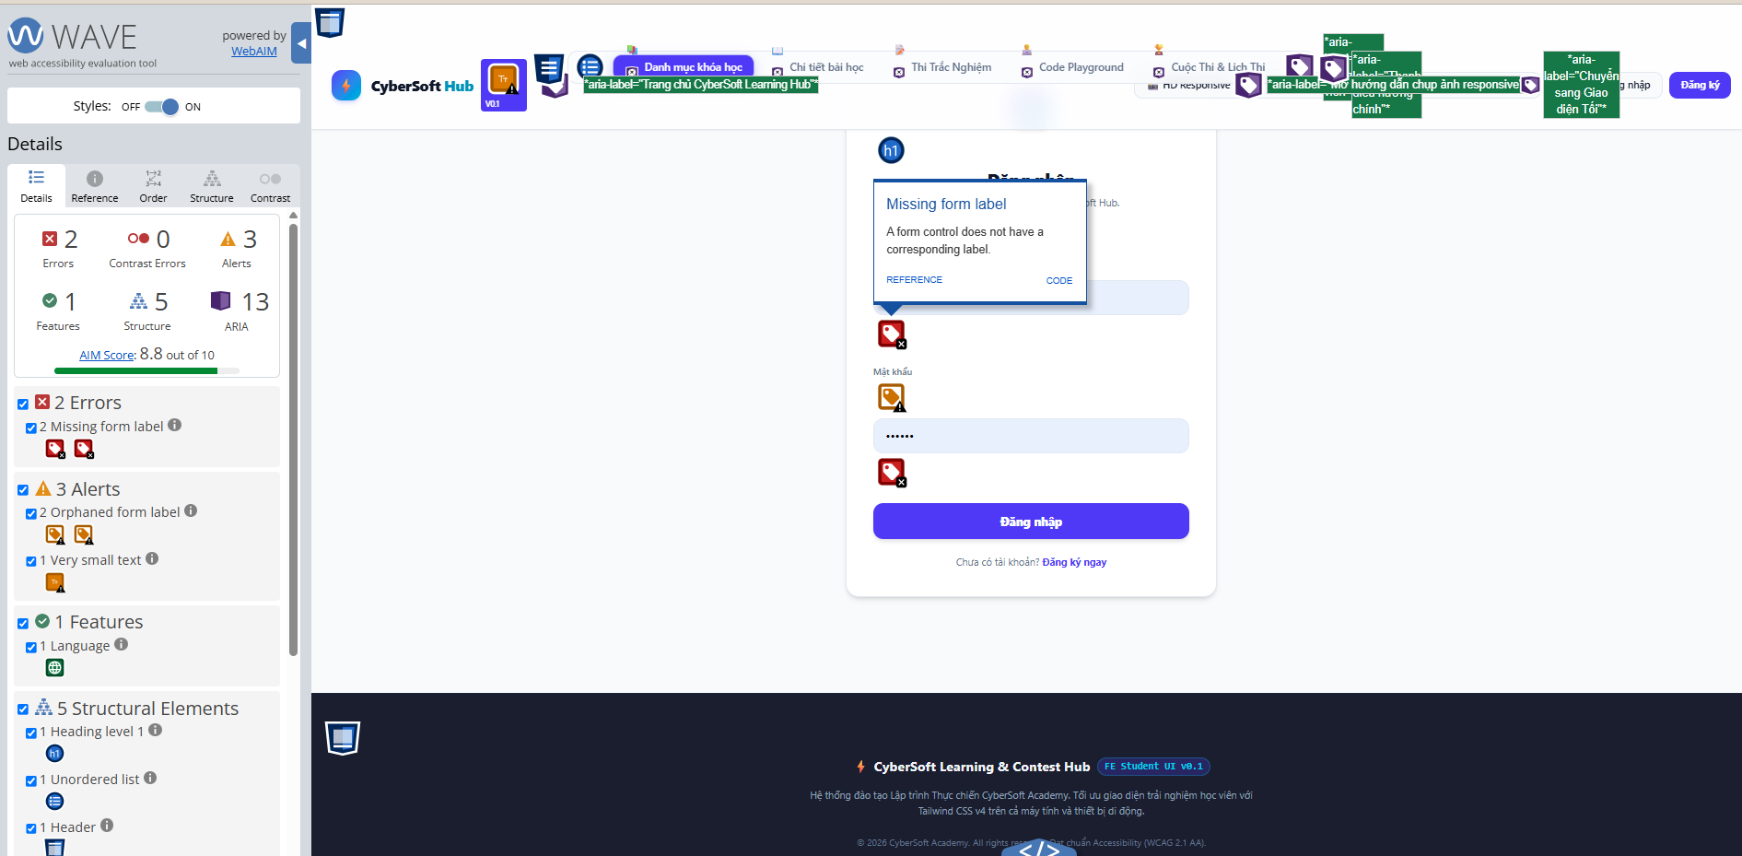
EVD-A11Y-01 - Login Form Labels |  | DÁN ẢNH BẰNG CHỨNG VÀO ĐÂY
- Trang/URL: http://localhost:5173/<url-login-thật> - Viewport: Desktop - Element/vị trí: Login form → Email input + Password input - Tool dùng: WAVE Evaluation Tool - Kết quả: 2 Missing form label errors 2 Orphaned form label alerts - Kết luận: FAIL - Email và Password chưa có programmatic label association hợp lệ.

EVD-A11Y-02 - Register Form Labels |  | 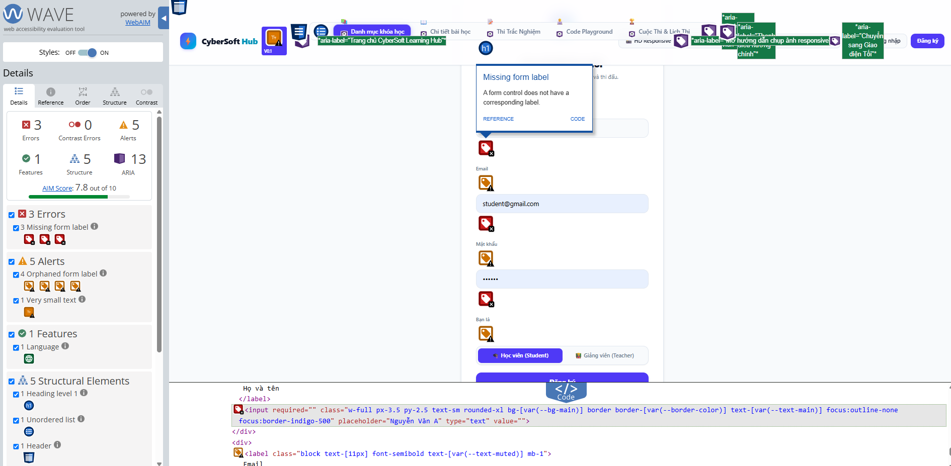 DÁN ẢNH BẰNG CHỨNG VÀO ĐÂY
- Trang/URL: http://localhost:5173/<URL-register-thật> - Viewport: Desktop - Element/vị trí: Register form → Họ và tên / Email / Mật khẩu - Tool dùng: WAVE Evaluation Tool - Kết quả: 3 Missing form label errors 4 Orphaned form label alerts 1 Very small text alert 0 Contrast Errors - Kết luận: FAIL - các input Họ và tên, Email và Mật khẩu chưa có programmatic label association hợp lệ.

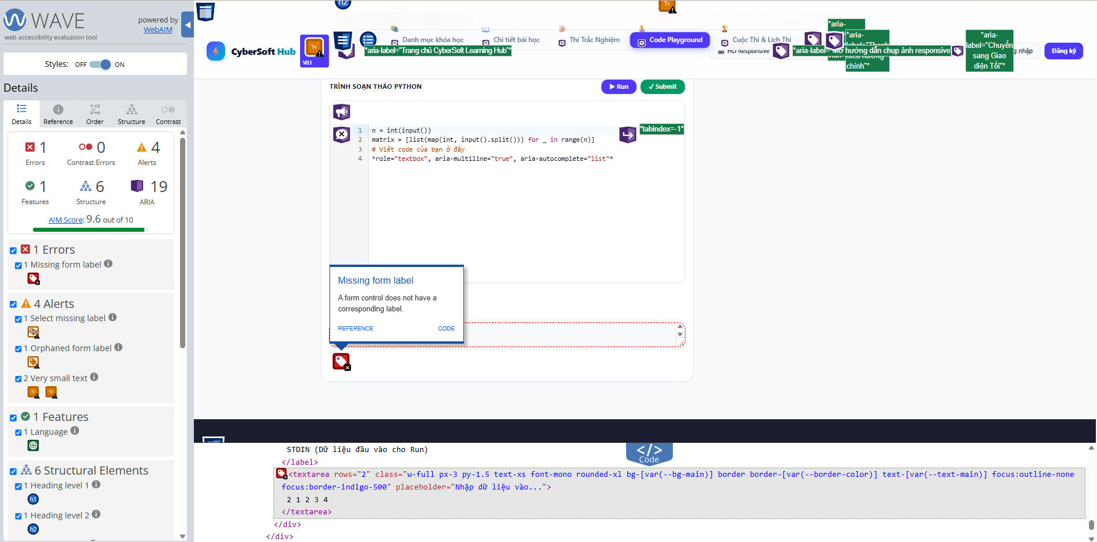
EVD-A11Y-03 - Code Playground Labels |  | DÁN ẢNH BẰNG CHỨNG VÀO ĐÂY
EVD-A11Y-03 - Code Playground Labels - Trang/URL: http://localhost:5173/playground - Viewport: Desktop - Element/vị trí: Code Playground → STDIN textarea / Exercise selector - Tool dùng: WAVE Evaluation Tool - Kết quả: 1 Missing form label 1 Select missing label 1 Orphaned form label 2 Very small text alerts 0 Contrast Errors - Kết luận: FAIL - STDIN textarea chưa có programmatic label association hợp lệ. Dropdown chọn bài có cảnh báo Select missing label và cần accessible label phù hợp.

06_Issue_Evidence
BƯỚC 6 - ISSUE LOG + VỊ TRÍ + ẢNH BẰNG CHỨNG

Issue ID | Category | Page/URL | Element/Vị trí | Steps | Actual | Expected | Severity | Priority | Tool/Manual | WCAG/Rule | Evidence ID | Status | Retest
A11Y-BUG-001 |  |  |  |  |  |  |  |  |  |  |  | OPEN
A11Y-BUG-002 |  |  |  |  |  |  |  |  |  |  |  | OPEN
A11Y-BUG-003 | Form Label / Accessibility | Login | Login form → Email input → Password input | 1. Mở trang Login. 2. Chạy WAVE Evaluation Tool. 3. Chọn nhóm Errors. 4. Kiểm tra 2 lỗi Missing form label. 5. Kiểm tra 2 cảnh báo Orphaned form label. | Form vẫn hoạt động và browser vẫn validate Email bình thường. Tuy nhiên WAVE phát hiện Email và Password input không có programmatic label association. Các text "Email" và "Mật khẩu" hiển thị trên UI nhưng bị báo Orphaned form label. | Mỗi form control phải có accessible/programmatic label được liên kết đúng với input tương ứng. | Medium | High |  |  |  | OPEN
A11Y-BUG-004 | Form Label / Accessibility | Register | Register form → Họ và tên input → Email input → Mật khẩu input | 1. Mở trang Đăng ký. 2. Chạy WAVE Evaluation Tool. 3. Mở nhóm Errors. 4. Kiểm tra 3 Missing form label. 5. Mở nhóm Alerts. 6. Kiểm tra các Orphaned form label. | WAVE phát hiện 3 form controls Họ và tên, Email và Mật khẩu không có corresponding programmatic label. Trang đồng thời có 4 Orphaned form label alerts. | Mỗi form input phải có accessible/programmatic label được liên kết đúng với control tương ứng. Ví dụ trong React: <label htmlFor="email">Email</label> <input id="email" ... /> | Medium | High |  |  |  | OPEN
A11Y-BUG-005 | Form Label / Accessible Name | /playground | Code Playground → STDIN textarea + Exercise selector | 1.Mở trang code playground 2. Chạy WAVE Evaluation Tool. 3.Mở nhóm Erros | WAVE phát hiện STDIN textarea không có corresponding programmatic label. Text "STDIN (Dữ liệu đầu vào cho Run)" có hiển thị trên UI nhưng không được liên kết đúng với textarea. Dropdown chọn bài đồng thời bị cảnh báo Select missing label. | STDIN textarea và dropdown chọn bài phải có accessible name rõ ràng và được liên kết programmatically với label tương ứng. Ví dụ React sử dụng htmlFor/id hoặc accessible name phù hợp. | Medium | High |  |  |  | OPEN
RESP-BUG-001 | Responsive / Header Navigation | Course/Lesson - Chi tiết bài học | Global Header → Main Navigation → branding → Login/Register controls | 1. Mở trang Chi tiết bài học. 2. Mở Chrome DevTools Device Mode. 3. Chọn preset iPad Pro, Portrait. 4. Refresh trang. 5. Quan sát Global Header và thử thao tác các navigation/auth controls. | Ở viewport iPad Pro, Header vẫn giữ bố cục desktop trên một hàng. Navigation và các nút Đăng nhập/Đăng ký bị dồn sát; phần branding/header có dấu hiệu bị cắt. Phần nội dung Course/Lesson bên dưới vẫn hiển thị tương đối ổn. | Header phải thích ứng với tablet viewport: các navigation/auth controls hiển thị đầy đủ, không bị cắt/chồng/dồn quá sát. Khi không đủ chiều rộng, header nên reflow/wrap/collapse sang bố cục tablet phù hợp. | Medium | High | Chrome DevTools Device Mode + Manual | Responsive QA - Tablet layout / Reflow | EVD-RESP-02 | OPEN
RESP-BUG-002 | Responsive / Component Overflow | Code Playground /playground | Hint Engine → Tầng 1 / Tầng 2 / Tầng 3 → status badge "Đã mở / Chưa mở" | 1. Mở trang Code Playground. 2. Mở Chrome DevTools Device Mode. 3. Chọn iPad Pro - Portrait. 4. Mở Hint Engine. 5. Quan sát các card Tầng 1, Tầng 2 và Tầng 3. 6. Kiểm tra badge trạng thái "Đã mở/Chưa mở". | Ở viewport iPad Pro, ba card Hint Engine vẫn được giữ trên cùng một hàng với chiều rộng hẹp. Badge trạng thái "Đã mở/Chưa mở" bị ép sát mép card. Đặc biệt badge "Chưa mở" của Tầng 3 tràn ra ngoài biên phải của card. Nội dung trong các card bị crowding và xuống dòng nhiều. | Các card Hint Engine phải responsive theo tablet viewport. Badge trạng thái phải nằm hoàn toàn bên trong card, không tràn ra ngoài, không đè lên card kế bên và nội dung phải giữ khoảng cách đọc được. Nếu không đủ chiều rộng, card có thể wrap/reflow sang bố cục phù hợp hơn. | Medium | High | Chrome DevTools Device Mode + Manual |  | EVD-RESP-02B | OPEN
A11Y-BUG-007 |  |  |  |  |  |  |  |  |  |  |  | OPEN
A11Y-BUG-008 |  |  |  |  |  |  |  |  |  |  |  | OPEN
A11Y-BUG-009 |  |  |  |  |  |  |  |  |  |  |  | OPEN
A11Y-BUG-010 |  |  |  |  |  |  |  |  |  |  |  | OPEN

EVD-01 |  | DÁN ẢNH BẰNG CHỨNG VÀO ĐÂY
Ghi chú ảnh: - Trang/URL: - Viewport (nếu có): - Element/vị trí: - Tool dùng: - Kết luận:

EVD-02 |  | DÁN ẢNH BẰNG CHỨNG VÀO ĐÂY
Ghi chú ảnh: - Trang/URL: - Viewport (nếu có): - Element/vị trí: - Tool dùng: - Kết luận:

EVD-03 |  | DÁN ẢNH BẰNG CHỨNG VÀO ĐÂY
Ghi chú ảnh: - Trang/URL: - Viewport (nếu có): - Element/vị trí: - Tool dùng: - Kết luận:

EVD-04 |  | DÁN ẢNH BẰNG CHỨNG VÀO ĐÂY
Ghi chú ảnh: - Trang/URL: - Viewport (nếu có): - Element/vị trí: - Tool dùng: - Kết luận:

EVD-05 |  | DÁN ẢNH BẰNG CHỨNG VÀO ĐÂY
Ghi chú ảnh: - Trang/URL: - Viewport (nếu có): - Element/vị trí: - Tool dùng: - Kết luận:

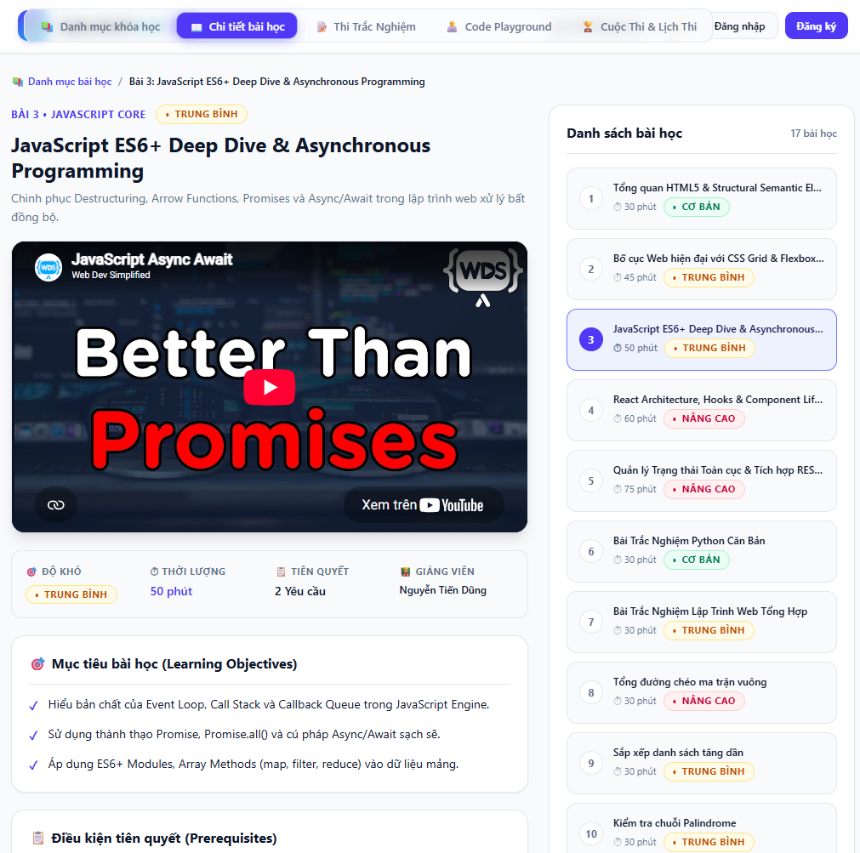
RESP-BUG-001 |  | DÁN ẢNH BẰNG CHỨNG VÀO ĐÂY
Ghi chú ảnh: - Trang/URL: Course/Lesson - Chi tiết bài học - Viewport (nếu có): Tablet - iPad Pro, Portrait - Element/vị trí: Global Header → Main Navigation → Đăng nhập/Đăng ký - Tool dùng: Chrome DevTools Device Mode + Manual observation - Kết luận: FAIL - Header chưa responsive tốt trên iPad Pro. Navigation và các nút Đăng nhập/Đăng ký bị dồn trên một hàng, phần header/branding có dấu hiệu bị cắt hoặc thiếu khoảng trống. Phần nội dung Course/Lesson bên dưới vẫn hiển thị ổn.

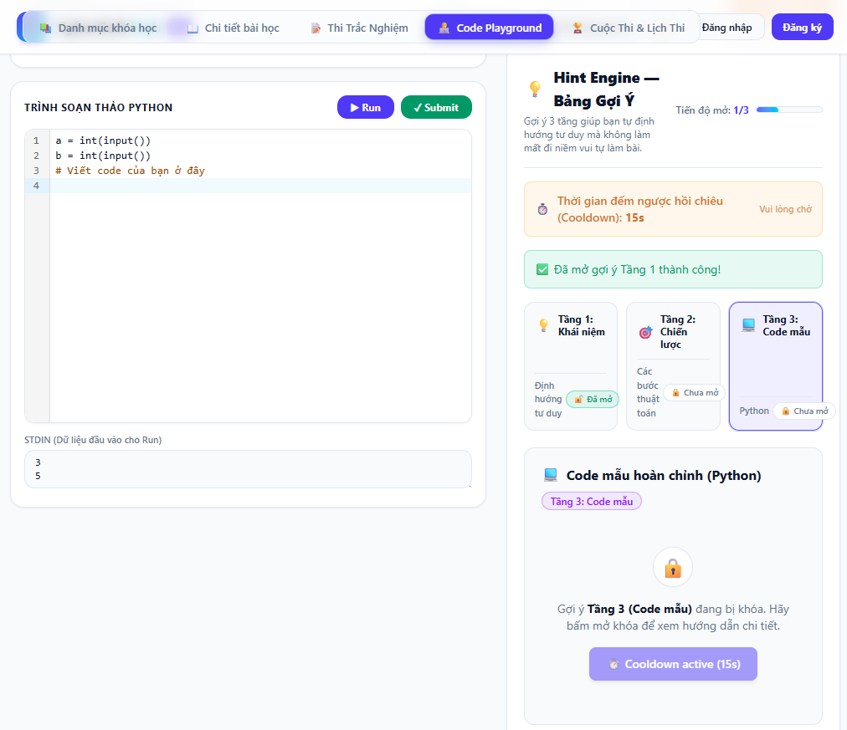
RESP-BUG-002
Ghi chú ảnh: - Trang/URL: http://localhost:5173/playground - Viewport: Tablet - iPad Pro, Portrait - Element/vị trí: Hint Engine → Tầng 1/Tầng 2/Tầng 3 → badge Đã mở/Chưa mở - Tool dùng: Chrome DevTools Device Mode - Kết luận: FAIL - badge trạng thái bị crowding/overflow trong card, rõ nhất ở Tầng 3 nơi "Chưa mở" tràn ra ngoài mép phải của component.

 |  |  |  |  | 